시트1
 | VPC (Virtual Private Cloud) 中文：专有网络VPC
Documentation | Documentation_EN | Documentation_CH
Description | VPC는 IP 주소 범위, 네트워크 세그먼트, 라우팅 테이블 및 게이트웨이의 맞춤화를 포함해 Alibaba Cloud에 기반한 격리 네트워크 환경을 구축할 수 있도록 지원합니다. 또한 임대 회선, VPN 또는 GRE를 통해 VPC와 기존 IDC를 연결하여 하이브리드 클라우드 서비스를 제공합니다.
 | Software defined Private Network - 안전한 환경에서 리소스를 운영할 수 있도록 - Layer-2의 물리적 Network로 분리되어 - Region 내에서 논리적으로 격리된 가상 사설망임
 | VPC활용 - Subnet분할 - 다수 서비스 관리
 | VPC 구성요소 - Gateway - Controller - 하나 이상의 VSwitch
 | 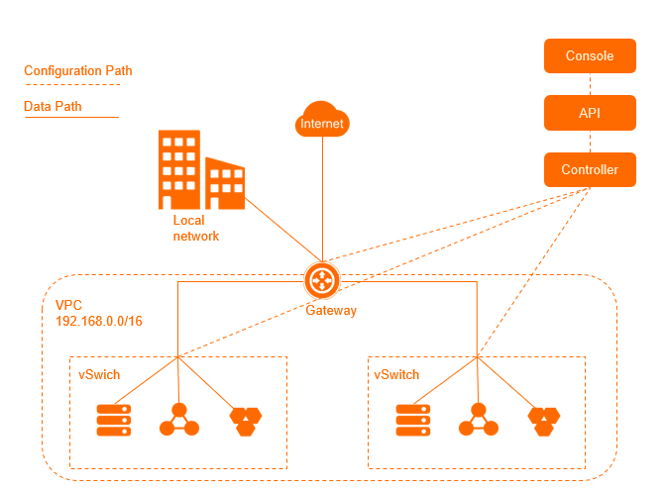 Configuration 경로와 Data 경로의 분리 (그림1) - 관리자는 Controlle를 통해 API와 Console을 사용하여 접속 - 사용자와 원격 IDC는 Gateway(VRouter)를 통해 접속
 | High Availablilty - VSwitch는 분산 Node이다 - Gateway와 Controller는 Cluster에 배치된다 - 모든 Link에는 재해 복구 기능이 탑재되어 있음
VPC connections | - VPC 와 Public Network | ECS의 Public IP를 통해서 통신
 |  | EIP (Elastic public IP)를 통해서 통신
 |  | NAT Gateway를 통해서 통신
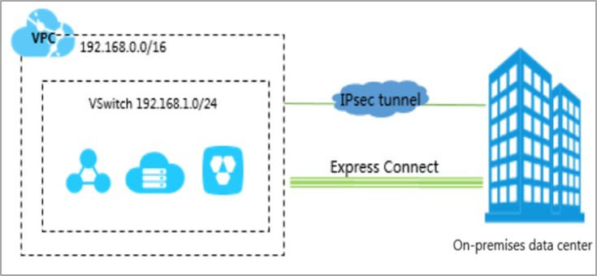
 |  | SLB(Server Load Balancer)를 통해서 통신
 | - VPC와 On-premises IDC | EC (ExpressConnect) 를 통해서 통신 (그림2)
 |  | VPN (인터넷망)을 통해서 통신
 |  | CEN (Cloud Enterprise Network)를 통해서 통신
 |  | SAG (Smart Access Gateway)를 통해서 통신
 | - VPC와 VPC | CEN (Cloud Enterprise Network)를 통해서 통신 (서로 다른 계정으로 서로 다른 리전에서 만든 VPC간의 연결)
 |  | VPN을 통해서 통신
Benefits | - Secure Isolation | 격리된 네트워크 환경 구축; 여러 VPC로 레이어2 논리적 격리 가능
 | - Scalability | 여러 제품과 연동이 가능하며 인터넷 포털을 쉽게 관리할 수 있으며 하이브리드 클라우드 아키텍처를 제공한다.
 | - Flexibility | SDN은 필요에 따라 네트워크를 구성하고 IP주소 범위 및 라우팅 테이블을 맞춤화
 | - Free of Charge | 완전히 분리된 VPC환경을 무료로 구축가능
Functions | - 레이어2 논리적 격리 | Vxlan을 사용하여 격리한다. VPC 인스턴스 간의 완벽한 격리
 | - 맞춤형 네트워크 환경 | 서브넷 분할 (Vswitch로 서브넷 생성)
 |  | 맞춤형 라우팅 규칙 (Vrouter의 라우팅 규칙은 VPC 트래픽의 전달 경로를 관리하기 위한 비즈니스 요구에 따라 구성된다)
 | - 액세스 제어 | 보안그룹 기능을 사용하면 vpc의 제품 인스턴스를 여러 다른 보안 도메인으로 분류할 수 있다.
 |  | RAM 계정으로 네트워크 사용 권한을 관리하는데 사용
 | - 인터넷 포털관리 | EIP를 통해 인터넷에 액세스 할 수 있다
 |  | NAT Gateway를 통해 능동적으로 인터넷에 액세스할 수 있어야 하는 VPC리소스의 요구를 충족할 수 있는 SNAT 구성, 그리고 DNAT을 지원한다.
 |  | - SNAT: 출발지 주소를 변경해주는 NAT - 외부로 나갈 때 출발ip를 숨기고 나가는 경우에 사용 (보안)
 |  | - DNAT: 도착지 주소를 변경해주는 NAT - 외부 유저들이 내부 private subnet에 있는 서버로 접근할 때 사용
 | - 하이브리드 클라우드 아키텍처 | VPC 인트라넷 통신 (EC): 물리적인 전용선을 통해 상호 연결을 수립한다.
 |  | 하이브리드 클라우드 아키텍처: VPC는 임대 회선을 통해 뛰어난 통신 품질로 IDC의 인트라넷과 통신하여 하이브리드 클라우드를 쉽게 구축할 수 있다.
Components | VPC마다 최소 CIDR block 1개, vRouter 1개, vSwitch 1개가 필요하다
 | - CIDR block | 사용가능한 Private CIDR Blocks
 |  | - 192.168.0.0/16 - 사용가능한 Private IP 개수 (시스템용 IP 제외): 65,532
 |  | - 172.16.0.0/12 - 사용가능한 Private IP 개수 (시스템용 IP 제외): 1,048,572
 |  | - 10.0.0.0/8 - 사용가능한 Private IP 개수 (시스템용 IP 제외): 16,777,212
 |  | - Custom CIDR Block - 100.64.0.0/10、224.0.0.0/4、127.0.0.0/8、169.254.0.0/16 및 해당 서브넷을 제외한 사용자 지정 CIDR Block
 |  | vSwitch CIDR Block 개수 | /16 == 65532개 /17 == 32764개 /18 == 16380 /19 == 8188 /20 == 4092 /21 == 2044 /22 == 1020 /23 == 508 /24 == 252 /25 == 124 /26 == 60 /27 == 28 /28 == 12 /29 == 4
 | - vRouters | vRouter는 VPC의 허브, 핵심 구성 요소로서 VPC의 vSwitch를 연결하고 VPC와 다른 네트워크 간의 게이트웨이 역할을 합니다. VPC가 생성되면 VPC에 대한 vRouter가 자동으로 생성되며 각 vRouter는 라우팅 테이블과 연결된다.(그림3) |  | 
 | - vSwitches | vSwitch는 VPC의 다양한 클라우드 리소스를 연결하는 기본 네트워크 구성 요소입니다. VPC를 생성한 후 vSwitch를 생성하여 VPC를 하나 이상의 서브넷으로 나눌 수 있으며 VPC에 배포된 vSwitch는 사설 네트워크를 통해 서로 통신할 수 있다. 서비스 가용성을 향상시키기 위해 서로 다른 Zone에 속하는 vSwitch에 애플리케이션을 배포할 수 있다.
Limits | - 각 Region에서 생성 할 수 있는 VPC 수: 10개
 | - 각 VPC에서 생성 할 수 있는 VSwitch(Subnet) 수: 150개
 | - 사용가능한 VPC CIDR블록: 192.168.0.0/16, 172.16.0.0/12, 10.0.0.0/8 & 각 하위 Subnet
 | - 각 VPC에서 생성할 수 있는 Secondary IPv4 CIDR Blocks: 1개
 | - 각 VPC에서 생성 할 수 있는 User CIDR Blocks 수: 3개
 | - 각 VPC의 Cloud 리소스에서 사용할 수 있는 Private IP 주소 수: 60,000개
 | - VPC마다 붙일 수 있는 tag수: 20개
 | - vSwitch마다 붙일 수 있는 tag수: 20개
 | - 각 VPC에서 생성 할 수 있는 VRouter 수: 1개
 | - 각 VPC에서 생성 할 수 있는 사용자 지정 Routing Table 수: 9개
 | - 각 Routing Table 에서 생성 할 수 있는 사용자 지정 Routing 항목 수: 200건
 | - 각 Routing Table에 붙일 수 있는 최대 태그 수량 : 20개
 | 기타 제한은 링크참조 : https://help.aliyun.com/document_detail/27750.html
Scenarios | - Deploy applications in a safe manner |  | VPC에 배포된 애플리케이션은 외부에 서비스를 제공할 수 있다. 인터넷을 통해 애플리케이션에 대한 액세스를 제어하기 위해 보안 그룹 규칙을 생성하고 화이트리스트를 구성할 수 있다. 또한 데이터베이스에서 애플리케이션 서버를 분리하여 액세스 제어를 구현할 수 있다. 예를 들어 인터넷에 액세스할 수 있는 서브넷에 웹 서버를 배포하고 인터넷에 액세스할 수 없는 다른 서브넷에 데이터베이스를 배포할 수 있다. | 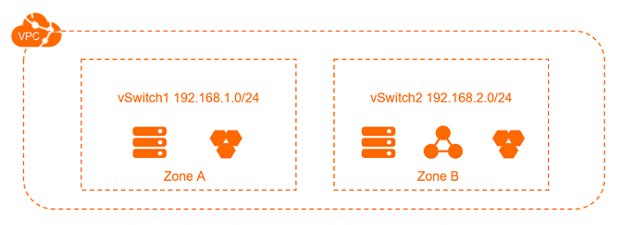
 | - Deploy applications that require access to the Internet |  | VPC의 서브넷에서 인터넷에 액세스해야 하는 애플리케이션을 배포하고 인터넷 NAT 게이트웨이를 사용하여 네트워크 트래픽을 라우팅할 수 있다. 서브넷의 인스턴스가 사설 IP 주소를 노출할 필요 없이 인터넷에 액세스할 수 있도록 SNAT 항목을 구성할 수 있다. 또한 SNAT 항목에 지정된 EIP(탄력적 IP 주소)를 변경하여 인터넷 공격을 방지할 수 있다. | 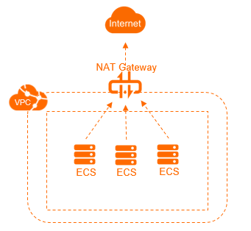
 | - Implement cross-zone disaster recovery |  | 하나 이상의 vSwitch를 생성하여 VPC에 대해 하나 이상의 서브넷을 생성할 수 있다. 동일한 VPC 내의 vSwitch는 서로 통신할 수 있다. cross zone 재해 복구를 구현하기 위해 다른 영역의 vSwitch에 리소스를 배포할 수 있다. | 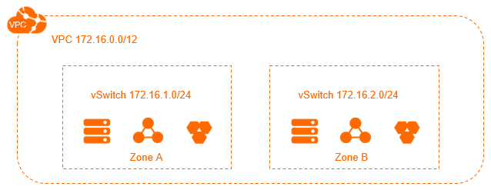
 | - Isolate business systems |  | VPC는 논리적으로 서로 격리되어 있다. 여러 VPC를 사용하여 프로덕션 및 테스트 환경과 같은 다양한 환경에서 비즈니스 시스템을 격리할 수 있다. VPC가 다른 VPC와 통신할 수 있도록 하려면 VPC를 CEN(클라우드 엔터프라이즈 네트워크) 인스턴스에 연결할 수 있다.
 | - Build a hybrid cloud |  | 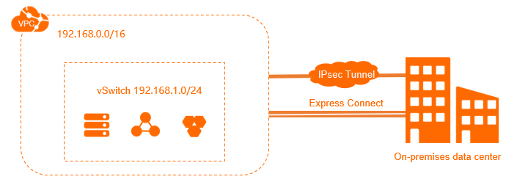 온프레미스 네트워크를 확장하기 위해 VPC와 데이터 센터 간에 전용 연결을 설정할 수 있다. 이를 통해 데이터 센터의 애플리케이션을 클라우드로 원활하게 마이그레이션할 수 있다. 애플리케이션에 대한 액세스 방법을 변경할 필요가 없다.

